接龙
2026春季广附学校教职工巴氏鲜奶补贴订购申请表（20份起送，特殊申请除外
本学期3月15日前订购一份赠送1本笔记本+1支花梨木圆珠笔
序号 | 职工姓名 | 联系电话 | 订购种类（打√） |  | 订购份数（100盒/210元） |  | 备注
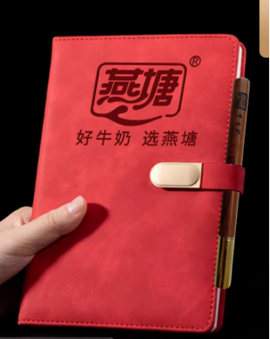
 |  |  | 鲜奶（ ） 保质期7天 | 乳酸（ ） 保质期15天 | 市场原价 （3.5元/盒） | 职工优惠价6折购 （2.1元/盒） | 如果二个打√就各50支
1 | 陈小乐 | 13610559282 | √ |  | 350 | 210 | 3.27已收款
2 | 谭冬娣 | 13620529826 | ✓ | ✓ | 350 | 210 | 3.27已收款
3 | 朱华秀 | 15107656532 | ✓ | ✓ | 350 | 210 | 3.26收款
4 | 梁译方 | 15917612817 | ✓ |  | 350 | 210 | 3.26收款
5 | 李凡文 | 15113731196 | ✓ | ✓ | 350 | 210 | 3.27已收款
6 | 李素文 | 18666961478 | ✓ | ✓ | 350 | 210 | 3.27已收款
7 | 吴洁华 | 19927573653 | ✓ | ✓ | 350 | 210 | 3.26收款
8 | 苏奇飞 | 13413532830 | ✓ | ✓ | 350 | 210 | 3.26收款
9 | 黄秀梅 | 13535971846 | ✓ | ✓ | 350 | 210 | 3.26收款
10 | 陈笔锋 | 18938626173 | ✓ | ✓ | 350 | 210 | 3.26收款
11 | 谢少华 | 13726985638 | ✓ | ✓ | 350 | 210 | 3.26收款
12 | 邓丽芳 | 15992098231 | ✓ |  | 350 | 210 | 3.27已收款
13 | 聂亮锋 | 15915189885 | ✓ | ✓ | 350 | 210 | 3.26收款
14 | 周娟1 |  |  |  | 350 | 210 | 3.26收款
15 | 周娟2 |  |  |  | 350 | 210 | 3.26收款
14 | 张彦岚 | 18938619849 | ✓ |  | 350 | 210 | 3.27已收款
15 | 邓水娣 | 13622435621 | √ | √ | 350 | 210 | 3.26收款
16 | 陈海兰 | 15917623991 | ✔ |  | 350 | 210 | 上学期有订 | 3.26收款
17 | 林永佳 | 13631077203 | ✓ |  | 350 | 210 | 3.26收款
18 | 李建禄 | 15917377633 | ✓ |  | 350 | 210 | 上学期有订 | 3.26收款
19 | 邓洪燕 | 15813278899 |  | √ | 350 | 210 | 3.27已收款
20 | 董文婕 | 18926609069 | ✓ | ✓ | 350 | 210 | 3.27已收款
23 | 张润松 |  | ✓ |  | 350 | 210 | 3.26收款
24 |  |  |  |  | 350 | 210
31 |  |  |  |  | 350 | 210
32 |  |  |  |  | 350 | 210
33 |  |  |  |  | 350 | 210
34 |  |  |  |  | 350 | 210
35 |  |  |  |  | 350 | 210
36 |  |  |  |  | 350 | 210
37 |  |  |  |  | 350 | 210
38 |  |  |  |  | 350 | 210
39 |  |  |  |  | 350 | 210
40 |  |  |  |  | 350 | 210
41 |  |  |  |  | 350 | 210
42 |  |  |  |  | 350 | 210
43 |  |  |  |  | 350 | 210
44 |  |  |  |  | 350 | 210
45 |  |  |  |  | 350 | 210

